Hoja1
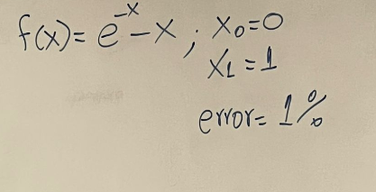
Iterracion | ( x_n ) | ( x_{n+1} ) | ( f(x_n) ) | ( f(x_{n+1}) ) | ( x_{n+2} ) | Error (%) | Nombre | Oziel Misael Velazquez Carrizales
0 | 0 | 1 | 1 | -0.63212055883 | 0.61269983678 | 63.212055883 | Matricula | 746441
1 | 1 | 0.61269983678 | -0.63212055883 | -0.070813947873 | 0.56383838916 | 8.6658603881 | Materia | Metodos Numericos
2 | 0.61269983678 | 0.56383838916 | -0.070813947873 | 0.0051823545073 | 0.56717035842 | 0.58747238977 | Fecha entrega | 2025-05-29
 |  |  |  |  |  |  | Parcial | 1
 |  |  |  |  |  |  | Metodo | Metodo Secante

